Hoja1
 |  | Referencia: |  |  | 2 |  |  | Maribel Gil modelista |  | 0 a 1.5 | 5 | 1.05
 |  | Tipo: |  |  | cinturon Gym talla S |  |  |  |  | 1.51 a 3 | 10 | 1.1
 |  | Fecha: |  |  | 2023-03-15 |  |  |  |  | 3.01 a 5 | 15 | 1.15
 |  | cliente |  |  | SENA |  |  |  |  | mas de 5 | 20 | 1.2
 |  | numero de ficha |  |  | celda de produccion |  |  |  |  | tiras de mas de 80 cm | 40 | 1.4

material | numero del molde | nombre del molde | cantidad | alto | ancho | alto x ancho = cm_2 | dm_2 | % desperdicio | Total | 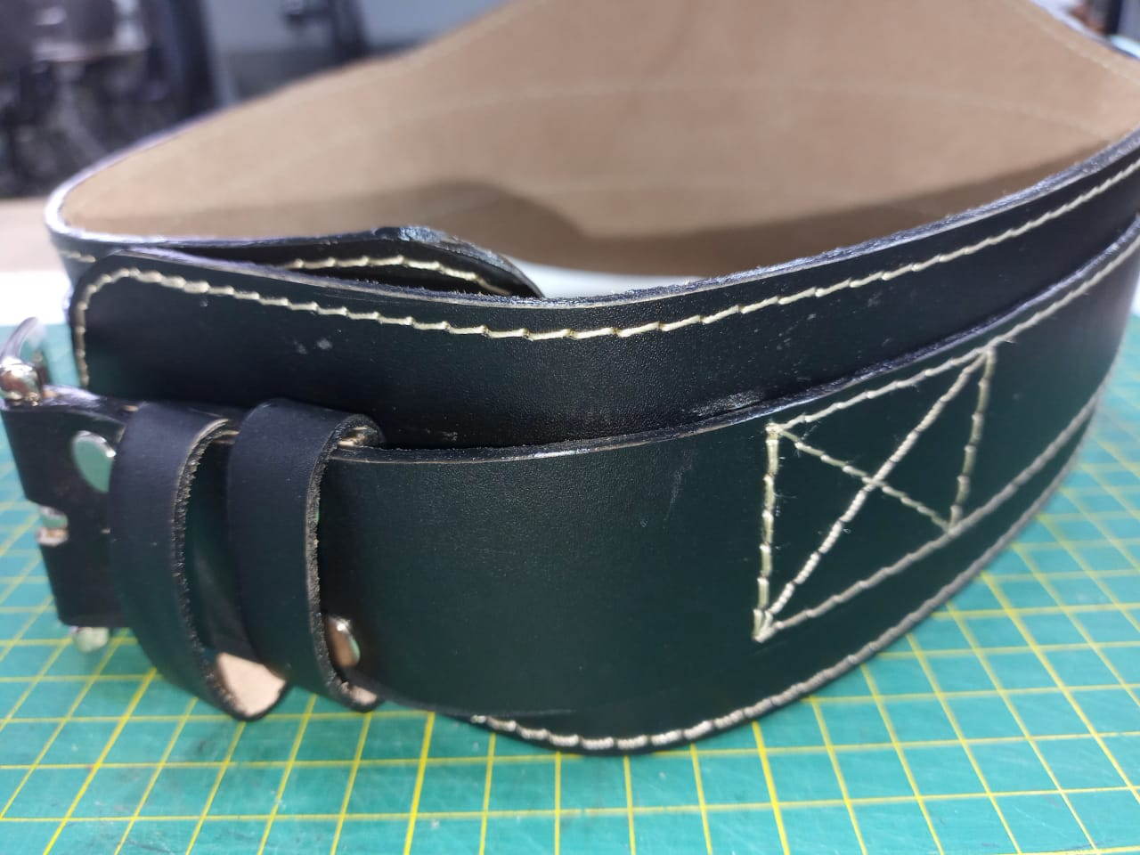 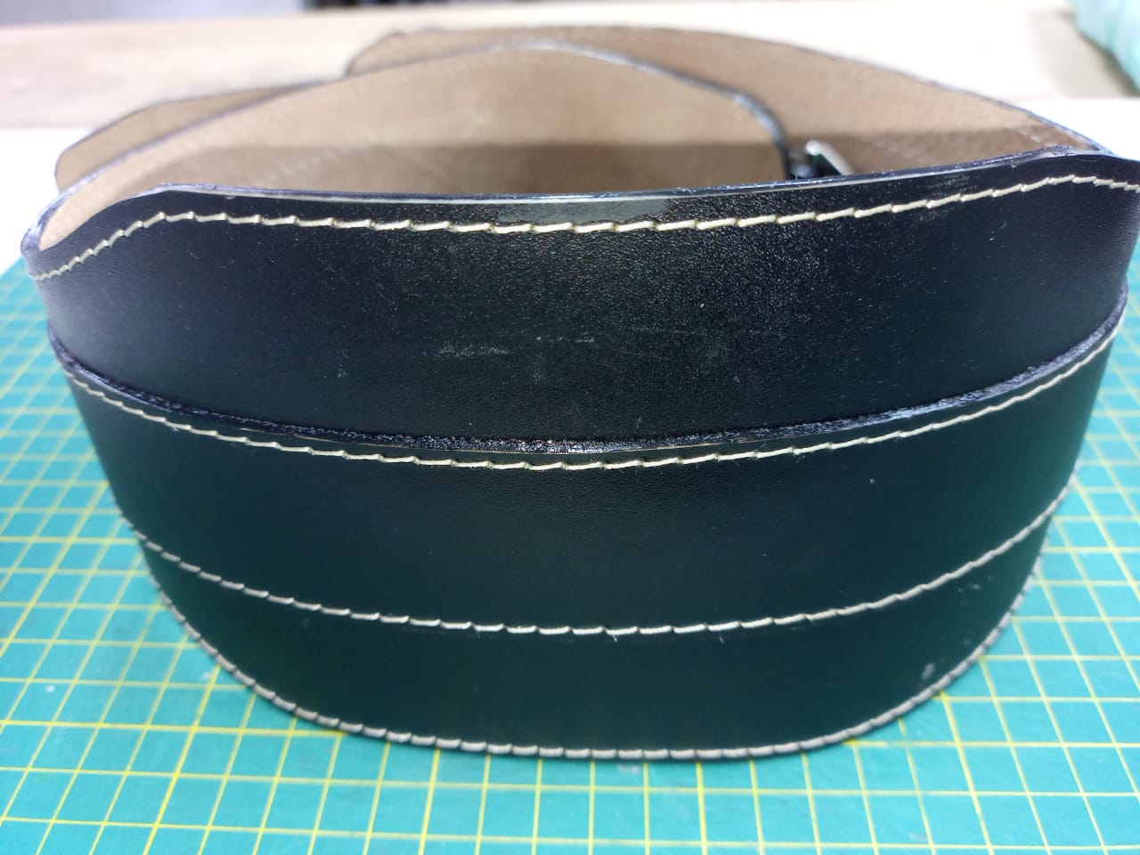 PENDIENTE FOTO
cuero | 1 | tira | 1 | 97 | 5 | 485 | 4.85 | 1.4 | 6.79
 | 2 | faja | 1 | 83 | 12 | 996 | 9.96 | 1.4 | 13.94
 | 3 | pasador | 2 | 13 | 1.5 | 19.5 | 0.20 | 1.05 | 0.41
 |  |  |  |  |  | 0 | 0.00 | 0 | 0.00
 |  |  |  |  |  | 0 | 0.00 | 0 | 0.00
 |  |  |  |  |  | 0 | 0.00 | 0 | 0.00
 |  |  |  |  |  | 0 | 0.00 | 0 | 0.00
 |  |  |  |  |  | 0 | 0.00 | 0 | 0.00
 |  |  |  |  |  | 0 | 0.00 | 0 | 0.00
 |  |  |  |  |  | 0 | 0.00 | 0 | 0.00
 |  |  |  |  |  | 0 | 0.00 | 0 | 0.00
 |  |  |  |  |  | 0 | 0.00 | 0 | 0.00
 |  |  |  |  |  | 0 | 0.00 | 0 | 0.00
 |  |  |  |  |  | 0 | 0.00 | 0 | 0.00
 |  |  |  |  |  | 0 | 0.00 | 0 | 0.00
 |  |  |  |  |  | 0 | 0.00 | 0 | 0.00
 |  |  |  |  |  | 0 | 0.00 | 0 | 0.00
 |  |  |  |  |  | 0 | 0.00 | 0 | 0.00
 | total cuero en dm_2 |  |  |  |  |  |  |  | 21.14
perimetros para consumo de hilo en cm |  |  |  | 193 | 18.5 | 211.5 | 423

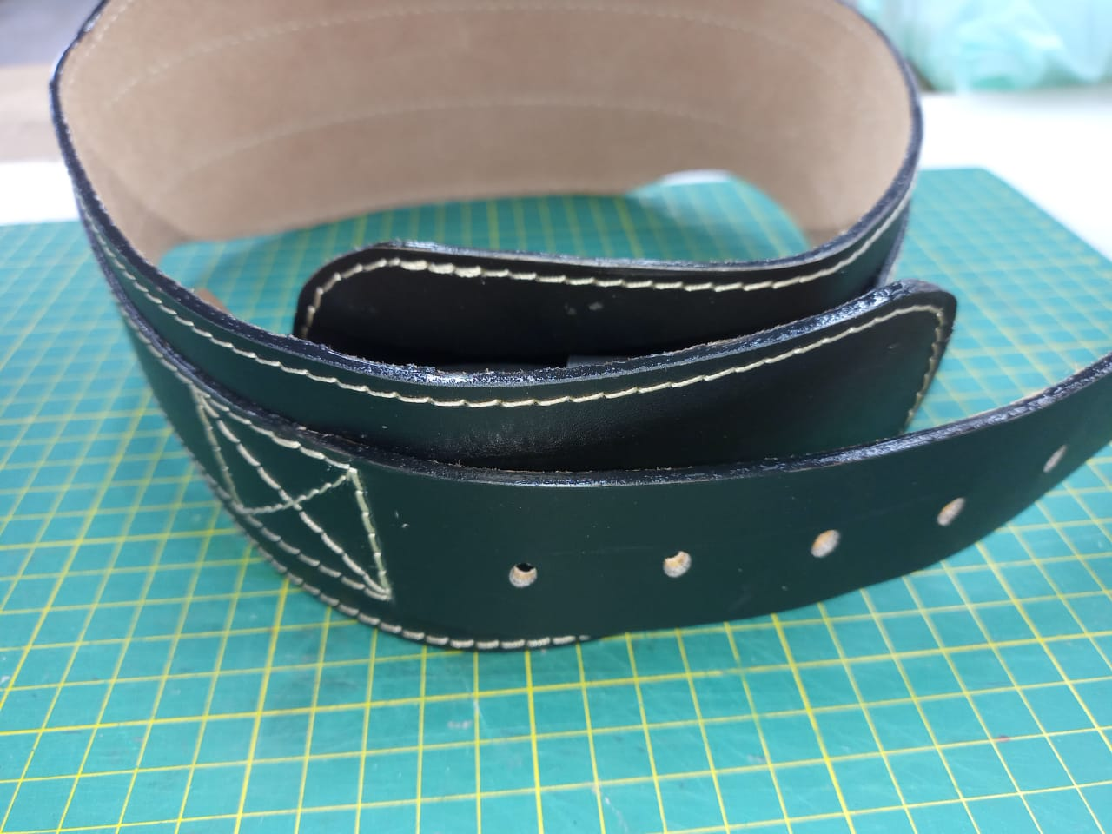
material | numero del molde | nombre del molde | cantidad | alto | ancho | atlo x ancho=cm_2 | dm_2 | % desperdicio | Total
forro cerdo | 1 | tira | 1 | 97 | 5 | 485 | 4.85 | 1.4 | 6.79
 | 2 | faja | 1 | 90 | 15 | 1350 | 13.50 | 1.05 | 14.18
 |  |  |  |  |  | 0 | 0.00 | 0 | 0.00
 |  |  |  |  |  | 0 | 0.00 | 0 | 0.00
 |  |  |  |  |  | 0 | 0.00 | 0 | 0.00
 |  |  |  |  |  | 0 | 0.00 | 0 | 0.00
 |  |  |  |  |  | 0 | 0.00 | 0 | 0.00
 |  |  |  |  |  |  |  |  | 20.97

material | numero del molde | nombre del molde | cantidad | alto | ancho | atlo x ancho=cm_2 | % desperdicio | Total
salpa 0.8 | 1 | tira | 1 | 97 | 5 | 485 | 1.1 | 533.50
 | 2 | faja | 1 | 83 | 12 | 996 | 1.1 | 1095.60
 |  |  |  |  |  | 0 | 1.1 | 0.00
 |  |  |  |  |  | 0 | 1.1 | 0.00
 |  |  |  |  |  | 0 | 1.1 | 0.00
 |  |  |  |  |  | 0 | 1.1 | 0.00
 |  |  |  |  |  | 0 | 1.1 | 0.00
 |  |  |  |  |  | 0 | 1.1 | 0.00
 |  |  |  |  |  | 0 | 1.1 | 0.00
 |  |  |  |  |  | 0 | 1.1 | 0.00
 |  |  |  |  |  | 0 | 1.1 | 0.00

 | total FORRO en cm_2 |  |  |  |  |  |  | 1629.10

material | numero del molde | nombre del molde | cantidad | alto | ancho | atlo x ancho=cm_2 | dm_2 | % desperdicio | Total
 |  |  |  |  |  | 0 | 0.00 | 1.05 | 0.00
 |  |  |  |  |  | 0 | 0.00 | 1.05 | 0.00
 |  |  |  |  |  | 0 | 0.00 | 1.05 | 0.00
 |  |  |  |  |  | 0 | 0.00 | 1.05 | 0.00
 |  |  |  |  |  | 0 | 0.00 | 1.05 | 0.00
 |  |  |  |  |  | 0 | 0.00 | 1.05 | 0.00
 |  |  |  |  |  | 0 | 0.00 | 1.05 | 0.00
 |  |  |  |  |  | 0 | 0.00 | 1.05 | 0.00
 |  |  |  |  |  | 0 | 0.00 | 0 | 0.00
 |  |  |  |  |  | 0 | 0.00 | 0 | 0.00
 |  |  |  |  |  |  |  |  | 0.00

material | numero del molde | nombre del molde | cantidad | alto | ancho | atlo x ancho=cm_2 | % desperdicio | Total
yumbolon #10 | 4 | acolchado | 1 | 22 | 10 | 220 | 1.1 | 242.00
 |  |  |  |  |  | 0 | 1.1 | 0.00
 |  |  |  |  |  | 0 | 1.1 | 0.00

 | total FORRO en cm_2 |  |  |  |  |  |  | 242.00

material | numero del molde | nombre del molde | cantidad | alto | ancho | atlo x ancho=cm_2 | % desperdicio | Total
 |  |  |  |  |  | 0 | 1.1 | 0.00
 |  |  |  |  |  | 0 | 1.1 | 0.00
 |  |  |  |  |  | 0 | 1.1 | 0.00

 |  |  |  |  |  | 0 | 1.1 | 0.00

 | total FORRO en cm_2 |  |  |  |  |  |  | 0.00

